КонсТабл
 |  |  | 4. Таблица консолидируемых расчетов |  |  |  |  |  |  |  |  |  | Форма 0503317 с.7

Выбытия | Наименование показателя | Код строки | Поступления |  |  |  |  |  |  |  |  |  | ИТОГО
 |  |  | бюджет субъекта Российской Федерации | бюджеты внутригородских муниципальных образований городов федерального значения | бюджеты муниципальных округов | бюджеты городских округов | бюджеты городских округов с внутригородским делением | бюджеты внутригородских районов | бюджеты муниципальных районов | бюджеты городских поселений | бюджеты сельских поселений | бюджет территориального государственного внебюджетного фонда
 | 1 | 2 | 3 | 4 | 5 | 6 | 7 | 8 | 9 | 10 | 11 | 12 | 13
 | Всего выбытий | 899 | - | - | 340,088,484.94 | - | - | - | - | - | - | - | 340,088,484.94
 | Бюджет субъекта Российской Федерации | 900 | - | - | 340,088,484.94 | - | - | - | - | - | - | - | 340,088,484.94
 | субсидии | 901 | - | - | 17,626,512.76 | - | - | - | - | - | - | - | 17,626,512.76
 | субвенции | 902 | - | - | 168,154,002.27 | - | - | - | - | - | - | - | 168,154,002.27
 | дотации | 903 | - | - | 131,266,409.83 | - | - | - | - | - | - | - | 131,266,409.83
 | иные межбюджетные трансферты | 904 | - | - | 23,041,560.08 | - | - | - | - | - | - | - | 23,041,560.08

Выбытия | Наименование показателя | Код строки | Поступления |  |  |  |  |  |  |  |  |  | ИТОГО
 |  |  | бюджет субъекта Российской Федерации | бюджеты внутригородских муниципальных образований городов федерального значения | бюджеты муниципальных округов | бюджеты городских округов | бюджеты городских округов с внутригородским делением | бюджеты внутригородских районов | бюджеты муниципальных районов | бюджеты городских поселений | бюджеты сельских поселений | бюджет территориального государственного внебюджетного фонда
 | 1 | 2 | 3 | 4 | 5 | 6 | 7 | 8 | 9 | 10 | 11 | 12 | 13

Выбытия | Наименование показателя | Код строки | Поступления |  |  |  |  |  |  |  |  |  | ИТОГО
 |  |  | бюджет субъекта Российской Федерации | бюджеты внутригородских муниципальных образований городов федерального значения | бюджеты муниципальных округов | бюджеты городских округов | бюджеты городских округов с внутригородским делением | бюджеты внутригородских районов | бюджеты муниципальных районов | бюджеты городских поселений | бюджеты сельских поселений | бюджет территориального государственного внебюджетного фонда
 | 1 | 2 | 3 | 4 | 5 | 6 | 7 | 8 | 9 | 10 | 11 | 12 | 13

Выбытия | Наименование показателя | Код строки | Поступления |  |  |  |  |  |  |  |  |  | ИТОГО
 |  |  | бюджет субъекта Российской Федерации | бюджеты внутригородских муниципальных образований городов федерального значения | бюджеты муниципальных округов | бюджеты городских округов | бюджеты городских округов с внутригородским делением | бюджеты внутригородских районов | бюджеты муниципальных районов | бюджеты городских поселений | бюджеты сельских поселений | бюджет территориального государственного внебюджетного фонда
 | 1 | 2 | 3 | 4 | 5 | 6 | 7 | 8 | 9 | 10 | 11 | 12

Выбытия | Наименование показателя | Код строки | Поступления |  |  |  |  |  |  |  |  |  | ИТОГО
 |  |  | бюджет субъекта Российской Федерации | бюджеты внутригородских муниципальных образований городов федерального значения | бюджеты муниципальных округов | бюджеты городских округов | бюджеты городских округов с внутригородским делением | бюджеты внутригородских районов | бюджеты муниципальных районов | бюджеты городских поселений | бюджеты сельских поселений | бюджет территориального государственного внебюджетного фонда
 | 1 | 2 | 3 | 4 | 5 | 6 | 7 | 8 | 9 | 10 | 11 | 12 | 13

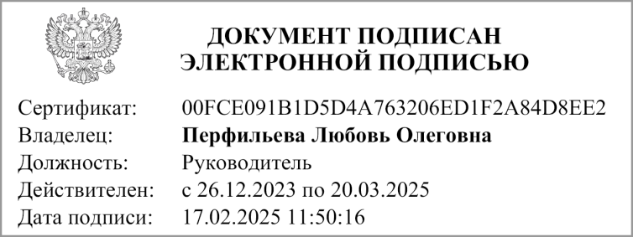
 | Руководитель
 |  | (подпись) |  |  | (расшифровка подписи)

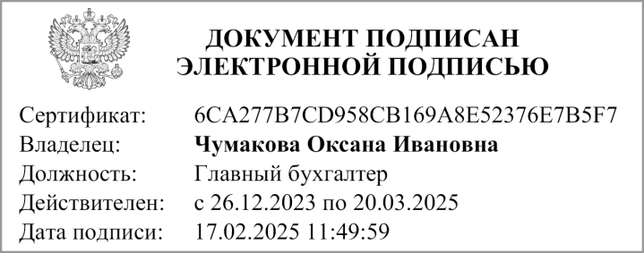
 | Главный бухгалтер
 |  | (подпись) |  |  | (расшифровка подписи)

 | "01" января 2025 г.

Документ подписан электронной подписью. Дата представления 09.02.2025 Руководитель финансово-экономической службы(Перфильева Любовь Олеговна, Сертификат: 00FCE091B1D5D4A763206ED1F2A84D8EE2, Действителен: с 26.12.2023 по 20.03.2025), Главный бухгалтер(Чумакова Оксана Ивановна, Сертификат: 6CA277B7CD958CB169A8E52376E7B5F7, Действителен: с 26.12.2023 по 20.03.2025), Руководитель(Перфильева Любовь Олеговна, Сертификат: 00FCE091B1D5D4A763206ED1F2A84D8EE2, Действителен: с 26.12.2023 по 20.03.2025)

